2FN
TABLA MAESTROS EN 1FN
ID MAESTRO | NOMBRE | DIRECCION | TELEFONO | COD SEXO | SEXO | Filas que no cumplen 2FN
1 | EMILIO | CALLE 1 | 58637823 | 1 | HOMBRE
2 | LUISA FLOREZ | CALLE 2 | 58637824 | 2 | MUJER
3 | CARMEN AGUILAR | CALLE 3 | 58637825 | 2 | MUJER

TABLA DE MATERIAS EN 1FN
ID MAESTRO (FK) | ID CARRERA | CARRERA | ID MATERIA | MATERIA
1 | 1 | SISTEMAS | 1 | BASES DE DATOS
2 | 1 | SISTEMAS | 2 | PROGRAMACION
2 | 1 | SISTEMAS | 3 | REDES
3 | 2 | DERECHO | 4 | DERECHO PENAL
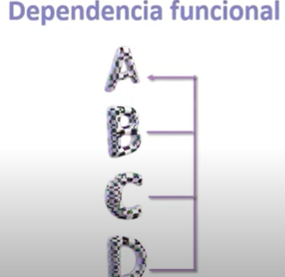 | IDENTIFICAMOS QUE MATERIA TIENE UNA DEPENDENCIA FUNCIONAL CON ID MATERIA Y A SU VEZ ID MATERIA TIENE UNA DEPENDENCIA FUNCIONAL CON CARRERA, CARRERA A SU VEZ TIENE UNA DEPENDENCIA FUNCIONAL CON ID CARRERA POR LO TANTO DEBEMOS DE ELIMINAR ESTAS DEPENDENCIAS

PASO 1
TABLA MAESTROS 2FN
ID MAESTRO(PK) | NOMBRE | DIRECCION | TELEFONO | SEXO
1 | EMILIO | CALLE 1 | 58637823 | HOMBRE
2 | LUISA FLOREZ | CALLE 2 | 58637824 | MUJER
3 | CARMEN AGUILAR | CALLE 3 | 58637825 | MUJER

TABLA DE MATERIAS X MAESTROS
ID MXM | ID MAESTRO (FK) | ID TABLA MXC(FK)
1 | 1 | 1
2 | 2 | 2
3 | 2 | 3
4 | 3 | 4

ID MATERIA(PK) | MATERIA |  | TABLA DE MATERIAS X CARRERAS
1 | BASES DE DATOS |  | ID TABLA MXC(PK) | ID MATERIA(FK) | ID CARRERA(FK)
2 | PROGRAMACION |  | 1 | 1 | 1
3 | REDES |  | 2 | 2 | 1
4 | DERECHO PENAL |  | 3 | 3 | 1
 |  |  | 4 | 4 | 2
ID CARRERA(PK) | CARRERA
1 | SISTEMAS
1 | SISTEMAS
1 | SISTEMAS
2 | DERECHO

3FN
TABLA MAESTROS EN 2FN
ID MAESTRO | NOMBRE | DIRECCION | TELEFONO | COD SEXO | SEXO | Filas que no cumplen 3FN
1 | EMILIO | CALLE 1 | 58637823 | 1 | HOMBRE
2 | LUISA FLOREZ | CALLE 2 | 58637824 | 2 | MUJER
3 | CARMEN AGUILAR | CALLE 3 | 58637825 | 2 | MUJER
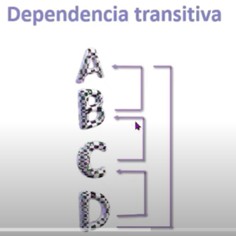
 |  |  |  |  |  | SE ANALIZAN CAMPO POR CAMPO PARA SABER SI HAY DEPENDENCIAS TRANSITIVAS
 |  |  |  |  |  | NOMBRE > ID MAESTRO | Se lee: NOMBRE depende funcionalmente de ID MAESTRO
TABLA DE MATERIAS X MAESTROS 2FN |  |  |  |  |  | DIRECCIONID > MAESTRO
ID MXM | ID MAESTRO (FK) | ID TABLA MXC(FK) |  |  |  | TELEFONO > ID MAESTRO
1 | 1 | 1 |  |  |  | COD SEXO > ID MAESTRO
2 | 2 | 2 |  |  |  | SEXO > COD SEXO
3 | 2 | 3
4 | 3 | 4

ID MATERIA(PK) | MATERIA |  | TABLA DE MATERIAS X CARRERAS
1 | BASES DE DATOS |  | ID TABLA MXC(PK) | ID MATERIA(FK) | ID CARRERA(FK)
2 | PROGRAMACION |  | 1 | 1 | 1
3 | REDES |  | 2 | 2 | 1
4 | DERECHO PENAL |  | 3 | 3 | 1
 |  |  | 4 | 4 | 2
ID CARRERA(PK) | CARRERA
1 | SISTEMAS
1 | SISTEMAS
1 | SISTEMAS
2 | DERECHO

PASO 1
TABLA MAESTROS EN 2FN
ID MAESTRO | NOMBRE | DIRECCION | TELEFONO | COD SEXO(FK)
1 | EMILIO | CALLE 1 | 58637823 | 1
2 | LUISA FLOREZ | CALLE 2 | 58637824 | 2
3 | CARMEN AGUILAR | CALLE 3 | 58637825 | 2

TABLA DE MATERIAS X MAESTROS 2FN
ID MXM | ID MAESTRO (FK) | ID TABLA MXC(FK) |  | COD SEXO(PK) | SEXO
1 | 1 | 1 |  | 1 | HOMBRE
2 | 2 | 2 |  | 2 | MUJER
3 | 2 | 3
4 | 3 | 4

ID MATERIA(PK) | MATERIA |  | TABLA DE MATERIAS X CARRERAS
1 | BASES DE DATOS |  | ID TABLA MXC(PK) | ID MATERIA(FK) | ID CARRERA(FK)
2 | PROGRAMACION |  | 1 | 1 | 1
3 | REDES |  | 2 | 2 | 1
4 | DERECHO PENAL |  | 3 | 3 | 1
 |  |  | 4 | 4 | 2
ID CARRERA(PK) | CARRERA
1 | SISTEMAS
1 | SISTEMAS
1 | SISTEMAS
2 | DERECHO

